1216小專架構
寵物兔住宿經營
主頁介紹 <header> |  |  |  | 會員登入/註冊 |  | 住宿環境-房型介紹 <header> |  |  |  | 商品介紹<header> |  |  |  |  |  | 住宿期間就醫資訊<header>

<nav> 會員登入/註冊;住宿環境-房型介紹;商品介紹 |  |  |  | <nav> 首頁;房型介紹;商品介紹 |  | <nav> 首頁;商品介紹 |  |  |  | <nav> 首頁;房型介紹 |  |  |  |  |  | <nav> 首頁;房型介紹;商品介紹
<div class=left> |  | <section> |  | <main> |  | <main> |  |  |  | <main>
會員登入/註冊 |  | 粉絲專頁 |  | 會員登入/註冊 | <form> | 豪華大套房 MR-999 |  | 住房注意事項 放風時間 飲食 |  | 會員登入/註冊 |  | <table> 商品介紹 |  |  |  | 會員登入/註冊 | <main> 全台各地兔專科醫生資訊

住宿環境 房型介紹 |  |  |  | 住宿環境 房型介紹 |  |  |  |  |  | 住宿環境 房型介紹 |  |  |  |  |  | 住宿環境 房型介紹
 |  | <main> | <aside> |  |  | 粉紅公主房
 |  | 房型是否空缺 | 小日曆/ 開放預約3個月
商品介紹 |  |  |  | 商品介紹 |  |  |  |  |  | 商品介紹 |  |  |  |  |  | 商品介紹

 |  |  |  |  |  | 個人小房*2 |  | 遊戲區域介紹
住宿期間就醫資訊 |  | <footer> |  | 住宿注意事項 |  |  |  |  |  | 住宿期間就醫資訊 |  |  |  |  |  | 住宿期間就醫資訊
 |  | 聯絡資訊
index.html |  |  |  | member.html |  | environment introduction.html |  |  |  | goods.html |  |  |  |  |  | others.html
 |  |  |  |  | 寫出網頁就好 |  |  |  |  |  |  | 寫出網頁就好 |  |  |  |  | 不一定要寫

<nav> 會員登入/註冊;房型介紹;商品介紹 |  |  |  |  |  | 住宿介紹 | 住房注意事項 |  | 遊戲區域介紹 |  | 牧草類.主食區 |  | 用品類 |  | 保健食品類
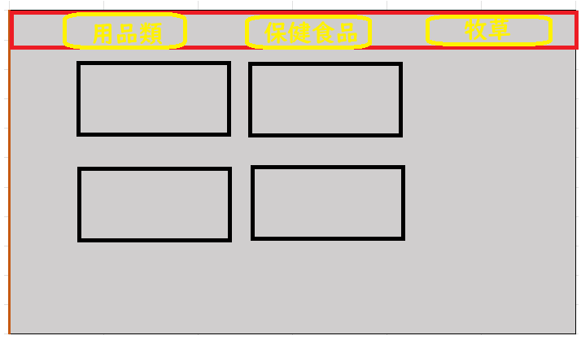
住宿環境 | select
房型介紹
商品介紹

 |  |  |  |  |  |  |  |  |  |  |  | 牧草類
 |  |  |  |  |  |  |  |  |  |  |  | 提摩西/一割 | 二割 | 三割

 |  |  |  |  |  |  |  |  |  |  |  | 百慕達草 | 果園草 | 燕麥草

 |  |  |  |  |  |  |  |  |  |  |  | 用品類
 |  |  |  |  |  |  |  |  |  |  |  | 喝水器 | 草架

 |  |  |  |  |  |  |  |  |  |  |  |  | 便盆 | 松木砂

 |  |  |  |  |  |  |  |  |  |  |  | 保健食品
 |  |  |  |  |  |  |  |  |  |  |  | 木瓜酵素錠 | 化毛膏 | 乳酸菌

